概要図
詳細設計書 | 画面名称 | B0801_資産情報画面 | システムID |  |  | 改訂日 | 2020-10-02
 | 機能名称 |  | システム名称 |  |  | 改訂者 | 沙慶

会社
会社チャージ
 |  |  |  | 機能概要
B0801_資産情報画面
参照
 |  |  |  | （１）資産情報管理
 |  |  |  |  | 該当会社の資産リストを検索する。（ハニーコイン、ポイント、クーポン）

会社支払履歴
会社クーポン
 |  |  |  | （２）チャージボタン押下処理
 |  |  |  |  | B0803_チャージ画面に遷移する。

 |  |  |  | （３）クーポン取得ボタン押下処理
 |  |  |  |  | B0802_クーポン券取得画面に遷移する。

画面イメージ
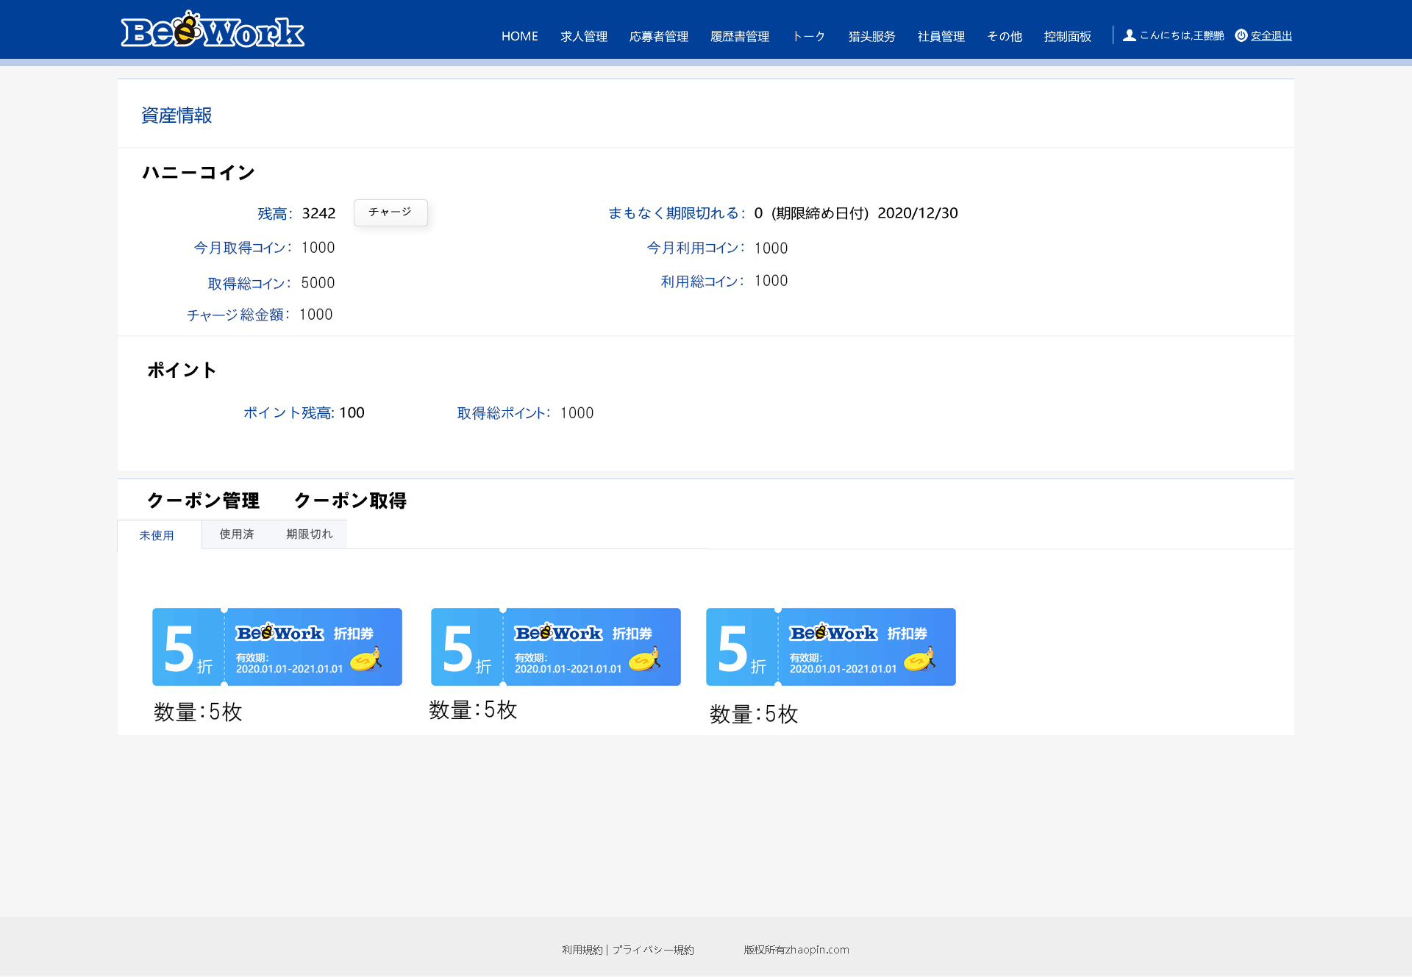
詳細設計書 | 画面名称 | B0801_資産情報画面 | システムID | 改訂日 | 2020-10-02
 | 機能名称 |  | システム名称 | 改訂者 | 沙慶

画面イメージ

